상품제안서
액센 TWS 불멍 블루투스스피커 | 상품코드: S22693

 |  |  |  |  |  |  | 02-713-8555 | www.synergygift.co.kr
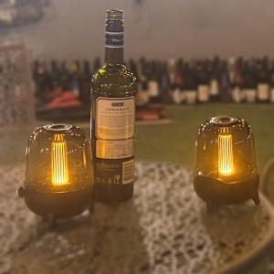

【상세/제작정보】

【인쇄/포장옵션】 | 실크, 레이저, 풀칼라 / 포장지포장

【공급단가】 | 수량 | 50~ | 100~ | 500~ | 1,000~ | 2,000~
*VAT별도 | 단가 | 22,330원 | 21,500원 | 20,680원 | 19,850원 | 19,350원

【상품 URL】 | https://www.synergygift.co.kr:443/src/goods_detail.php?gdno=22693

